关系图
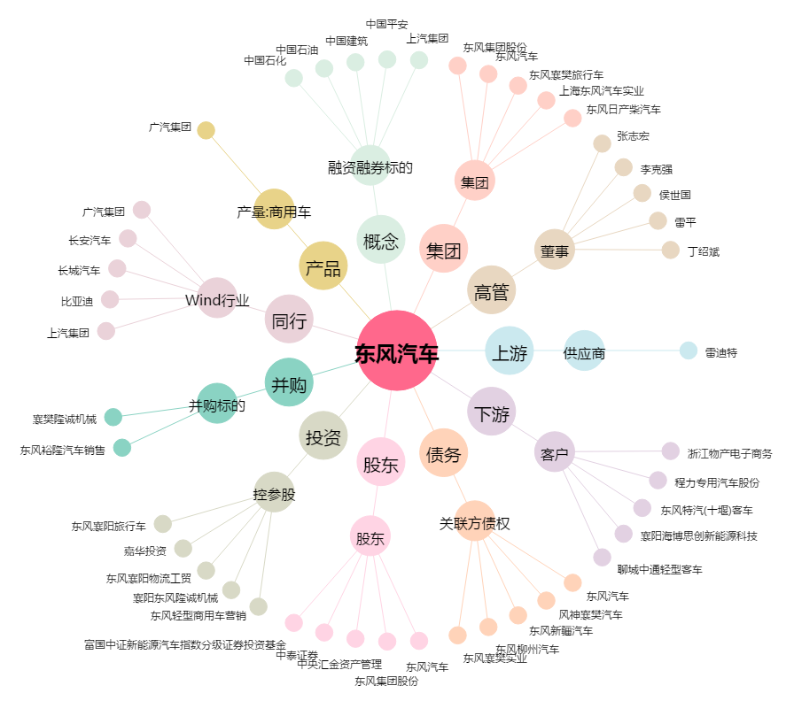
东风汽车[600006.SH] - 关系概览图

